BAIL

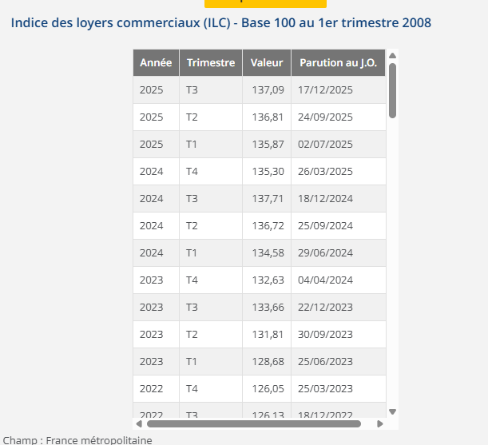
LPC CHENNEVIERES 49 Rue Aristide Briand - 94430 CHENNEVIERES-SUR-MARNE
BAILLEUR | SCI CHENNEVIERES BRIAND
SUPERFICIE | 206
DATE DU BAIL | 2023-08-01
DATE PRISE EFFET | 2023-09-01 |  | 862.44 €
FRANCHISE mois | 8.00 | 1 | 2 | 3 | 4 | 5 | 6 | 7 | 8 | 9 | 10
DUREE | 10.00 | 01/09/2023-31/08/2024 | 01/09/2024-31/08/2025 | 01/09/2025-31/08/2026 | 01/09/2026-31/08/2027 | 01/09/2027-31/08/2028 | 01/09/2028-31/08/2029 | 01/09/2029-31/08/2030 | 01/09/2030-31/08/2031 | 01/09/2031-31/08/2032 | 01/09/2032-31/08/2033
DEPOT DE GARANTIE 3 mois de loyer | 18,810.00 € | 18,810.00 € | 19,672.44 € | 19,861.01 € | 0.00 € | #DIV/0! | #DIV/0! | #DIV/0! | #DIV/0! | #DIV/0! | #DIV/0!
LOYER ANNUEL HT (HORS CHARGES) | 75,240.00 € | 75,240.00 € | 78,689.77 € | 79,444.04 € | 0.00 € | #DIV/0! | #DIV/0! | #DIV/0! | #DIV/0! | #DIV/0! | #DIV/0!
INDICE (INDEXATION DU LOYER) ILC 1T | 128.68 | 128.68 | 134.58 | 135.87
REDUCTION |  | - € | - € | - € | - €
LOYER MENSUEL HT (HORS CHARGES) | 18,810.00 € | 18,810.00 € | 19,672.44 € | 19,861.01 € | - € | #DIV/0! | #DIV/0! | #DIV/0! | #DIV/0! | #DIV/0! | #DIV/0!

charges 12 mois | 9,504 €

